IO ESP-32Wrover
Cheat Sheet I/O Wrover ESP32

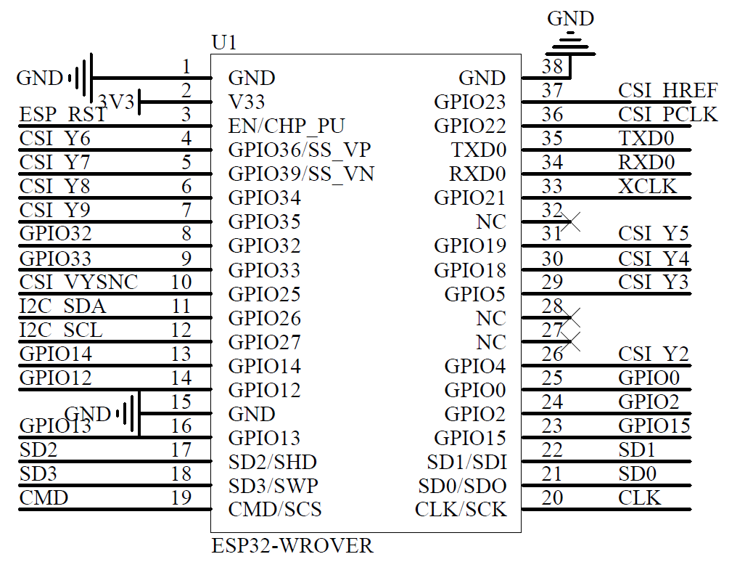

 | Numero de l'I/O Wrover | Utilité |  | Dans la notice du Wrover ESP32, il est noté que le GPIO12 est tiré à 1 en interne et qu'il est deconseillé de l'utiliser. De plus, les pins SCK/SLK, SDO/SD0, SDI/SD21, SHD/SD2, SWP/SD3 et SCS/CMD ses pines portent le nom de GPIO 6 à 11 et sont connectés au SPI Flahs intégrés au module ESP32, il est donc recommandé de ne pas les utiliser | Après une recherche sur internet CSI signifie : Camera Serial Interface. Donc les pins CSI Y2, Y3, Y4, Y5, Y6, Y7, Y8 et Y9 vont directement à la camera

 | 1 | GND
 | 2 | 3,3 V
 | 3 | EN (actif niveau haut) / CHP_PU
 | 4 | GPIO36 / Sensor_VP / CSI Y6
 | 5 | GPIO 39 / Sensor_VN / CSI Y7
 | 6 | GPIO34 / CSI Y8
 | 7 | GPIO35 / CSI Y9
 | 8 | GPIO32 / MISO (SD)
 | 9 | GPIO33 / SS (SD)
 | 10 | GPIO25 / CSI VSYNC
 | 11 | GPIO26 / I2C SDA
 | 12 | GPIO27 / I2C SDL
 | 13 | GPIO14 / MOSI (SD)
 | 14 | GPIO12 | MTDI (Pulldown interne)
 | 15 | GND
 | 16 | GPIO13 / CLK (SD)
 | 17 | SD2/SHD
 | 18 | SD3/SWP
 | 19 | CMS/SCS

 | Numero de l'I/O Wrover | Utilité

 | 38 | GND
 | 37 | GPIO23 / CSI HREF
 | 36 | GPIO22 / CSI PCLK
 | 35 | TXD0 | Réservé pour l'UART
 | 34 | RXD0
 | 33 | GPIO21 / XCLK
 | 32 | NC
 | 31 | GPIO19 / CSI Y5
 | 30 | GPIO18 / CSI Y4
 | 29 | GPIO5 / CSI Y3
 | 28 | NC
 | 27 | NC
 | 26 | GPIO4 / CSI Y2
 | 24 | GPIO0 | Doit être à 0V pendant le flash (Pullup interne)
 | 23 | GPIO2 | Doit être à 0V pendant le flash (Pulldown interne)
 | 22 | GPIO15 | MTDI (Pullup interne)
 | 21 | SD1
 | 20 | SD0
 | 38 | CLK

